速冻蔬菜采购需求
北京航空食品有限公司2026年西式意面类产品项目采购需求
序号 | 物料编码 | 物料名称 | 现用规格型号 | 计量单位 | 年度用量 参考 | 图片参考 | 原料描述
1 | 101204015 | 贝壳面 | 500克/袋 | 袋 | 1500 | 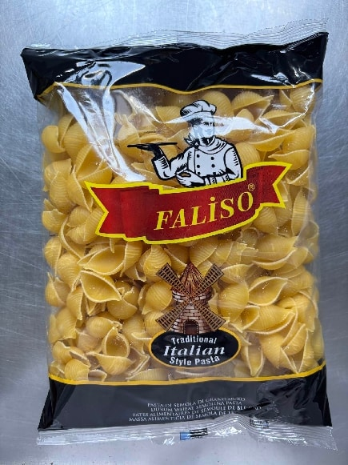 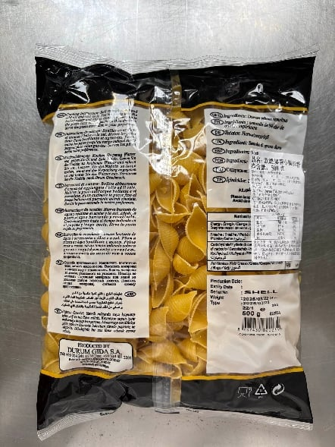 | 规格500-1000克/袋。进口原料，贝壳面Conchiglie或shell pasta，曲面贝壳形、壳面圆润饱满、呈浅米黄/淡黄色、色泽均匀、厚薄一致、造型规整统一；表面干爽细腻，纹路自然，质地密实；煮后适度吸水膨胀、壳体饱满、色泽鲜亮；入口质地紧实弹韧、软硬适中、不粗糙、不粘牙。 贝壳造型完整、不塌壳、不开裂、不散碎；无霉点、黑斑、焦变、异常褪色；干爽不返潮、无结块粘连；无酸败味、哈喇味、霉味、刺鼻异味；无霉变、无腐败、无虫害、无任何外来异物。 包装严密洁净，易于开启，不易产生异物。
2 | 101204016 | 阔身卷面 | 500克/袋 | 袋 | 2200 | 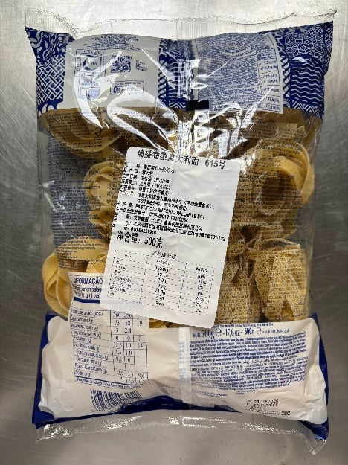 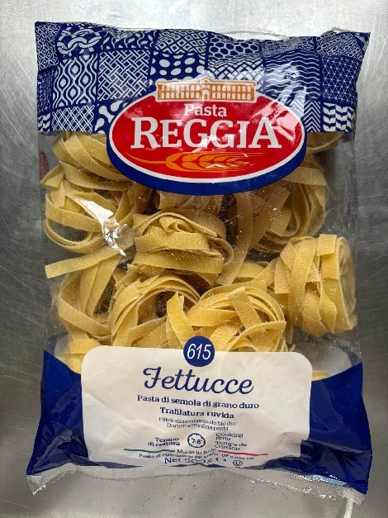 | 规格500-1000克/袋。进口原料，Fettuccine，阔身卷面，呈淡黄色、长条扁平带状、宽厚均匀一致、边缘平直规整；烹煮后劲道弹牙、紧实有韧性、表面纹理适中、吸附汤汁能力强；耐煮性好，煮后汤色清澈。 面条无发白、发灰、发黄暗沉斑块；无杂色粒、黑点、焦糊点；无沙石、金属碎屑、毛发、糠皮等外来异物；无酸味、哈喇味、霉味等异味；无霉变、无腐败、无虫害。 包装严密洁净，易于开启，不易产生异物。
3 | 101204023 | 扁身细面 | 500克/袋 | 袋 | 3500 |  | 规格500-1000克/袋。进口原料，扁身细面Linguine，呈细长扁平带状、条形笔直均匀、粗细规整、色泽呈乳黄色；煮熟后劲道弹牙、内里保有轻微韧心；麦香醇厚、口感顺滑不黏糊，吸附酱汁能力强，挂汁均匀。 条体无弯曲扭曲、无碎条、煮后不易断裂、不粘连、汤色清澈；无发白、发灰、发黄暗沉斑块；无杂色粒、黑点、焦糊点；无沙石、金属碎屑、毛发、糠皮等外来异物；无酸味、哈喇味、霉味等异味；无霉变、无腐败、无虫害。 包装严密洁净，易于开启，不易产生异物。
4 | 101204031 | 小弯管面 | 5千克/袋 | 袋 | 500 | 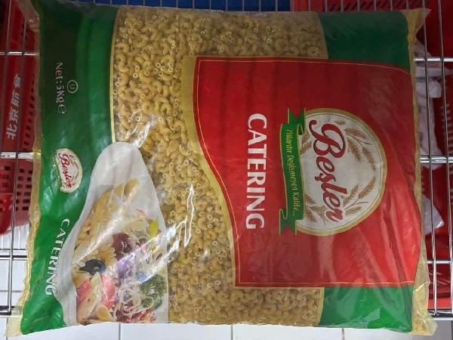 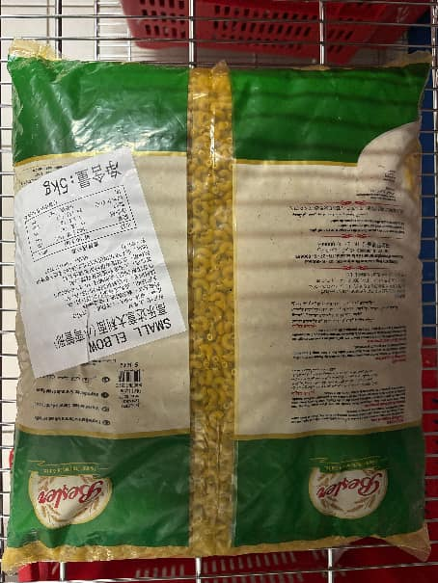 | 规格1-3千克/袋，进口原料，小弯管面Mini Macaroni，呈淡黄色、形状为小管弯曲成半圆、内部呈空心状、体型迷你小巧，小管直径约3-5mm、管壁薄厚均匀、中空孔径大小一致、弯度粗细均匀；耐煮性好、煮后不易断裂、不粘连、汤色清澈；口感劲道有嚼劲、管壁挂汁能力强、麦香醇厚。 干面状态无大量碎段、无裂口、无变形塌管；无发白、发灰、发黄暗沉斑块；无杂色粒、黑点、焦糊点；无沙石、金属碎屑、毛发、糠皮等外来异物；无酸味、哈喇味、霉味等异味；无霉变、无腐败、无虫害。 包装严密洁净，易于开启，不易产生异物。
5 | 101204035 | 意大利蝴蝶面 | 500克/袋 | 袋 | 3100 | 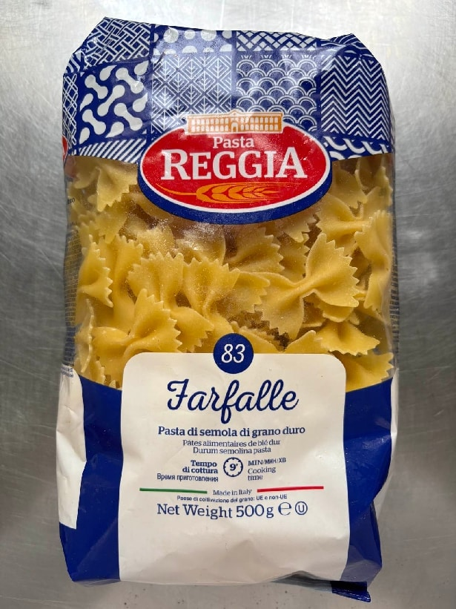 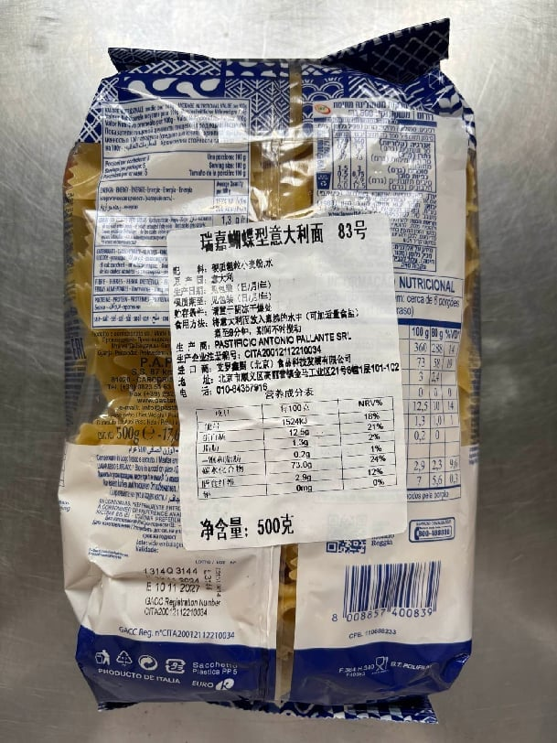 | 规格500-1000克/袋。进口原料，蝴蝶面Farfalle，呈蝴蝶/领结形、由矩形面片中部捏合而成、边缘为锯齿花边、色泽为淡黄色；造型对称规整、质地中部厚、边缘薄；煮后中心口感偏紧实弹牙、翼边轻柔顺滑；褶皱与翼部锁酱能力强、麦香浓郁。 造型对称规整、捏合处牢固无开裂；边缘锯齿均匀，无残缺、变形、粘连；无杂色、霉点、焦斑；无酸味、哈喇味、霉味等异味；无霉变、无腐败、无虫害、无异物。 包装严密洁净，易于开启，不易产生异物。
6 | 101204036 | 意大利螺丝面 | 500克/袋 | 袋 | 10500 | - | 规格500-1000克/袋。进口原料，螺丝面Fusilli，呈连续螺旋卷曲状、整体形似螺丝、螺旋疏密均匀、纹路立体清晰；原色为自然乳黄色、质地紧实、厚度均匀；煮后口感弹韧、嚼劲适中、螺旋沟壑锁汁能力强、带有纯正自然麦香。 干面成型完整、无断裂、变形、粘连结块，螺旋无松散开边情况；色泽均匀统一，无霉点、焦斑、黑点等杂质；煮后不粘连、形态保持完整、久焗、久拌也不会过度软烂;无酸味、哈喇味、霉味等异味；无霉变、无腐败、无虫害、无异物。 包装严密洁净，易于开启，不易产生异物。
7 | 101204037 | 意大利直身面条 | 5千克/袋 | 袋 | 800 | 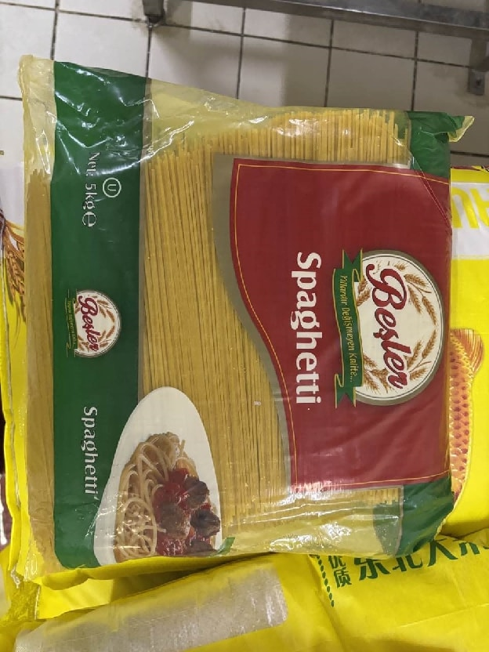 | 规格1-5千克/袋。进口原料，意大利直身面条Spaghetti，呈淡黄色、圆柱形直条、粗细均匀、长度统一；煮后条体完整、分离度好，不粘连结块，汤色清澈；口感劲道有嚼劲、吸附酱汁能力强、麦香醇厚。 条体无弯曲扭曲、无扁条变形、无碎条；无发白、发灰、发黄暗沉斑块；无杂色粒、黑点、焦糊点；无沙石、金属碎屑、毛发、糠皮等外来异物；无酸味、哈喇味、霉味等异味；无霉变、无腐败、无虫害。 包装严密洁净，易于开启，不易产生异物。
8 | 101204040 | 意大利斜管面 | 5千克/袋 | 袋 | 2800 | 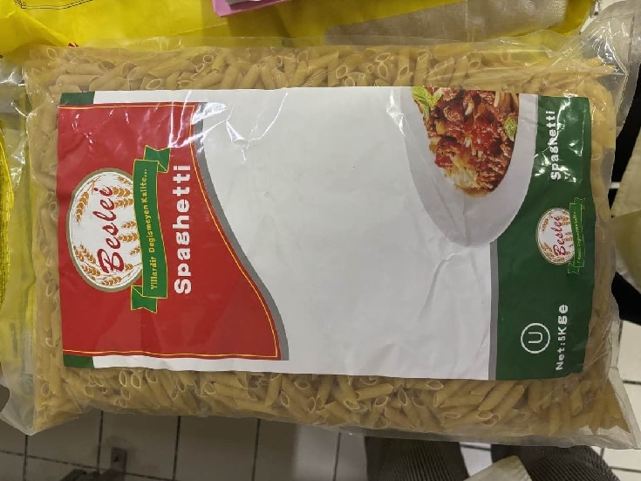 | 规格1-3千克/袋。进口原料，意大利斜管面Penne pasta，为中空短直管形，两端呈45度斜切口、切面利落平整、长度一致、管径粗细均匀；色泽为自然乳黄色、面体管壁厚度适中、中空结构受热均匀；煮后口感弹韧、锁酱能力好、麦香浓郁。 管体笔直匀称、斜切角度统一、无瘪管、弯管、崩边破损；煮制不易浑汤、管壁破裂、不粘连、不塌陷；无霉点、杂色、肉眼可见异物；无酸味、哈喇味、霉味等异味；无霉变、无腐败、无虫害。 包装严密洁净，易于开启，不易产生异物。
9 | 101204047 | 直切通心粉 | 500克/袋 | 千克 | 800 | 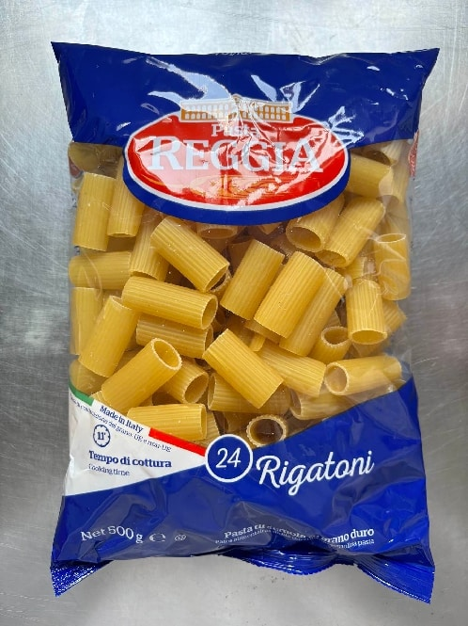 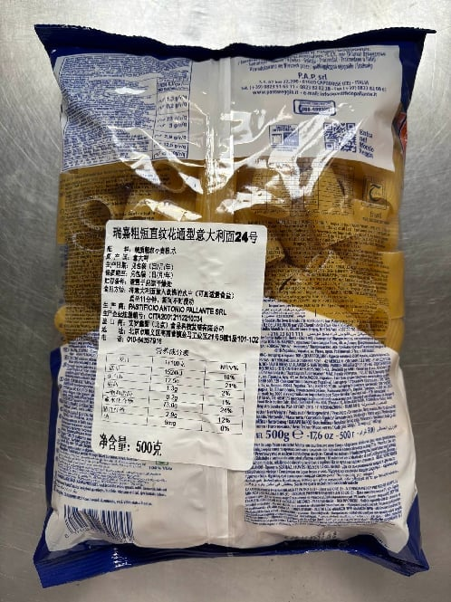 | 规格500-1000克/袋。进口原料，直切通心粉Rigatoni，呈大口径中空直管形、管身粗硕笔直、端面平整垂直无斜切、自然乳黄色；外壁带有均匀竖向棱纹、内壁顺滑、中空通透、面体长短一致、管壁薄厚均匀；煮后质地弹韧、口感劲道、外壁棱纹搭配中空内孔、挂汁能力强、带有醇厚小麦清香。 干面挺拔饱满、无瘪管、弯折、端口崩裂、碎面残缺、粘连结块；无焦斑、黑点、霉点、杂色等异物杂质；沸水煮制不易浑汤、管壁开裂、中空堵塞，煮后不粘连变形；无酸味、哈喇味、霉味等异味；无霉变、无腐败、无虫害、无异物。 包装严密洁净，易于开启，不易产生异物。
10 | 101204064 | 空心意大利面直身 | 500克/袋 | 袋 | 450 | 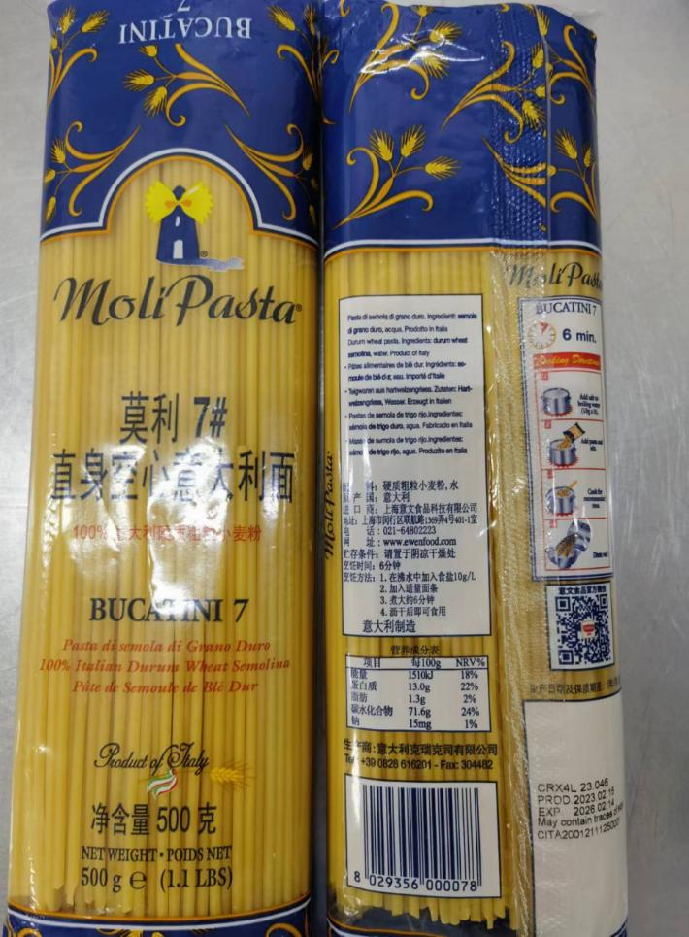 | 规格500-1000克/袋。进口原料，Bucatini，空心意大利面直身，呈长条中空圆柱形、通体中心贯通；颜色呈自然乳黄透亮色泽、表面无多余纹路、管身笔直匀称，空心孔径大小一致；煮后口感弹韧、中空内孔可灌入酱汁、外壁挂汁效果好，带有醇厚自然麦香。 干面无弯折变形、管壁塌陷、端口崩裂、碎面杂质、粘连结块等瑕疵、空心孔径通透无堵塞；煮制不易浑汤、管壁开裂、孔径堵塞，煮后不易粘连弯折；无霉点、杂色、肉眼可见异物；无酸味、哈喇味、霉味等异味；无霉变、无腐败、无虫害。 包装严密洁净，易于开启，不易产生异物。
11 | 101204065 | 猫耳面 | 500克/袋 | 袋 | 2300 | 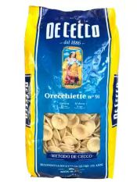 | 规格500-1000克/袋。进口原料，Orecchiette，猫儿面，呈小巧圆凹猫耳状、中心微微内凹、边缘圆润舒展、自然浅乳黄色；面体大小均匀、薄厚适中、形态完整饱满；煮后口感弹韧劲道、不粘牙、挂汁效果好、带有醇厚自然麦香。 干面无残缺碎裂、变形扁塌、粘连结块、黑点焦斑、杂色霉点等瑕疵；煮制不易浑汤、碎裂变形；煮后面体轮廓完整、翻炒、烩煮后不塌软、不黏连成团；无酸味、哈喇味、霉味等异味；无霉变、无腐败、无虫害、无异物。 包装严密洁净，易于开启，不易产生异物。
12 | 101204066 | 特宽意大利面宽面 | 500克/袋 | 袋 | 230 | 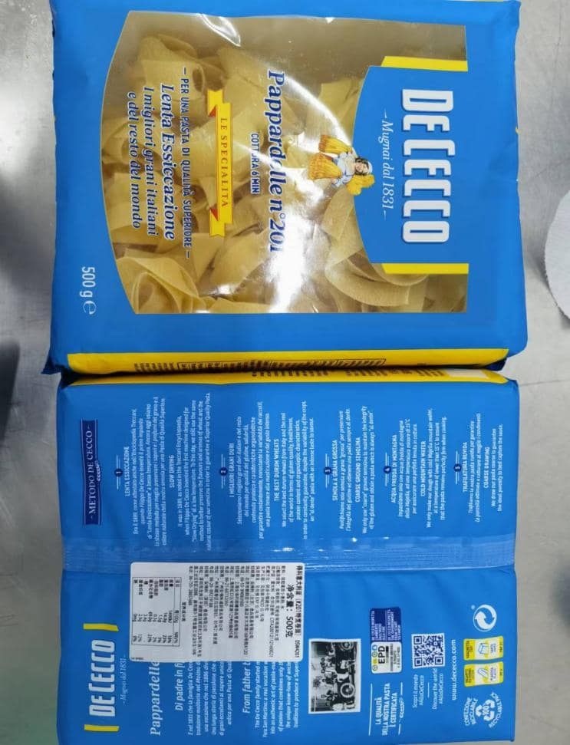 | 规格500-1000克/袋。进口原料，Pappardelle，特宽意大利面宽面，呈扁平宽幅长条形、整体薄厚均匀、宽窄长度规整统一、自然乳黄色；面体宽厚厚实、质地密实筋韧、煮后咀嚼感饱满醇厚、软糯劲道；面体宽大、挂汁能力强、带有醇厚小麦清香。 干面挺括舒展，无断裂碎边、弯折变形、粘连结块；无黑点、焦斑、霉点、杂色等瑕疵；煮制不易浑汤、开裂碎断，煮后面身完整不变形；无酸味、哈喇味、霉味等异味；无霉变、无腐败、无虫害、无异物。 包装严密洁净，易于开启，不易产生异物。
13 | 101204068 | 卷条型意大利面（维拉芦苇型意大利面） | 500克/袋 | 千克 | 300 | 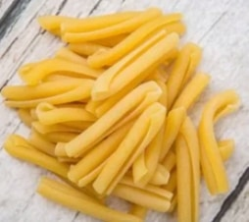 | 规格500-1000克/袋。进口原料，Casarecce pasta，卷条型意大利面，呈淡黄色至金黄色，色泽均匀，有小麦粉的自然香气；具有典型的卷曲形状，形状规则，大小均匀，表面光滑，煮熟后有弹性和韧性，口感筋道。 无斑点，无裂缝，无粗糙，无碎屑，无异物，无异味，无腐败，煮熟后无硬芯，无粉质。 包装严密洁净，易于开启，不易产生异物。
14 | 100901182 | 土豆球（GNOCCHI) | 1千克/袋 | 千克 | 2000 | 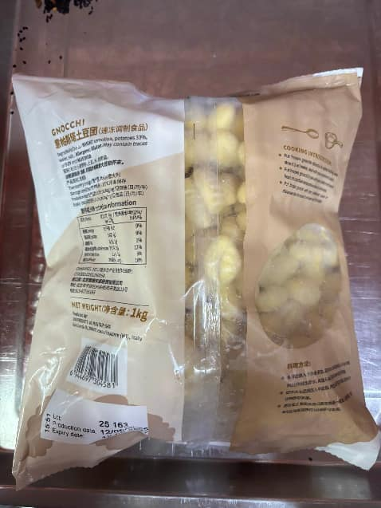 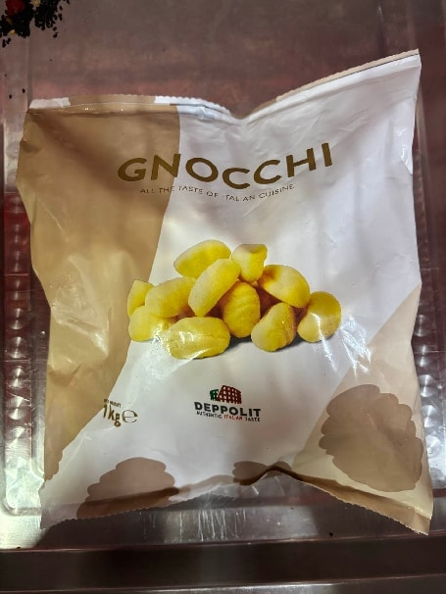 | 规格1-2千克/袋。土豆球，呈小巧圆润枕形、大小均匀规整、表面带有压纹、纹路清晰、深浅适中；整体质地紧实饱满、边缘圆润光滑、色泽为自然奶白泛黄；入口咀嚼软糯但有韧性、不粘牙、土豆自然香气浓郁。 生品无焦斑、霉点、发黄发灰、局部异色；无开裂、无风干发硬、无黏坨结块；煮制后不散裂、不糊汤、无夹生硬芯；无酸味、哈喇味、霉味等异味；无霉变、无腐败、无虫害、无异物。 包装严密洁净，易于开启，不易产生异物。

